상품제안서
핫팩 히트템 바루 미니핫팩 25g x 2 (1세트) | 상품코드: S19790

 |  |  |  |  |  |  | 02-713-8555 | www.synergygift.co.kr
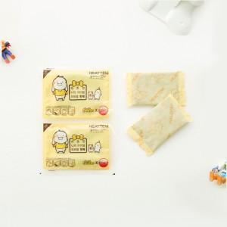

【상세/제작정보】

【인쇄/포장옵션】 | 스티커 / 포장불가능

【공급단가】 | 수량 | 600~ | 1,200~ | 2,400~ | 3,000~ | 6,000~
*VAT별도 | 단가 | 360원 | 350원 | 340원 | 330원 | 320원

【상품 URL】 | https://www.synergygift.co.kr:443/src/goods_detail.php?gdno=17215

